別紙５
 |  |  |  |  |  |  |  |  | 別紙 ５
横浜市家庭的保育事業
連携施設設定に関する計画書

１概要
施設名称 |  |  |  |  | 定員構成 | 0歳 | 1歳 | 2歳 | 合計

１ 家庭的保育事業と連携先の位置関係がわかる地図【地図を添付】 ※家庭的保育事業を中心とし、全ての連携先が入るようにしてください。 ・連携先は「連携先の状況」に記載されている番号で表してください。 例：関内保育園は「１」で地図に記載します。 全ての連携先の距離を記載してください。

２連携先の状況
 | 種別 | 施設名 | 所在地 | 整備予定地までの距離 | 連携内容 |  |  |  | 進捗状況★
 |  |  |  |  | 保育内容の支援 | 代替保育 | 卒園後の受入れ
 |  |  |  |  |  |  |  | 人数
1
2
3
4
5
6
 | ※協定書又は同意書を締結している場合は添付すること |  |  |  | 合計 |  |  | 人
★進捗状況ステータス
（次の中から選択してください）
・調整済（協定書又は同意書を締結している状態）
・調整中（連携条件など具体的な内容について調整を行っている状態）
・今後調整（具体的な調整ができていない状態（挨拶程度））
・未実施（希望する園に対して挨拶を今後行う状態）

3 | 活動状況
申請時の連携先確保に向けた取り組み状況（いつ・どこで・誰とがわかるようにしてください）
日付 |  | 活動内容

 | ※行が足りない場合は追加してください。

連携施設設定で重要視していること

 | 保育所 | 調整済
 | 幼稚園 | 調整中
 | こども園 | 今後調整
 |  | 未実施

記入例
横浜市家庭的保育事業
連携施設設定に関する計画書

１概要
施設名称 |  | 〇〇保育室 |  |  | 定員構成 | 0歳 | 1歳 | 2歳 | 合計
 |  |  |  |  |  | 1人 | 2人 | 2人 | 5人
①
②
③
④
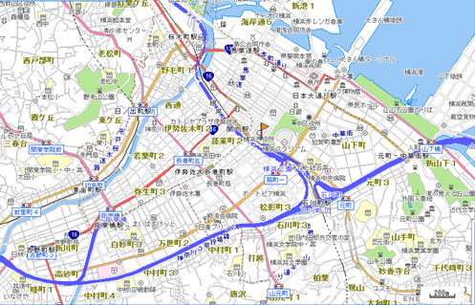

２連携先の状況
 | 種別 | 施設名 | 所在地 | 整備予定地までの距離 | 連携内容 |  |  |  | 進捗状況（★）
 |  |  |  |  | 保育内容の支援 | 代替保育 | 卒園後の受入れ
 |  |  |  |  |  |  |  | 人数
1 | 保育所 | 関内保育園 | 中区●● | 300ｍ |  |  |  |  | 調整中
2 | 幼稚園 | 桜木町幼稚園 | 西区●● | 500ｍ |  |  |  | 1人 | 調整済
3 | こども園 | 伊勢崎こども園 | 中区▲▲ | 1.0ｋｍ |  |  |  | 1人 | 今後調整
4 | 幼稚園 | 石川町幼稚園 | 中区■■ | 1.5ｋｍ |  |  |  | 1人 | 調整済
5
6
 | ※協定書又は同意書を締結している場合は添付すること |  |  |  | 合計 |  |  | 3人
★進捗状況ステータス
（次の中から選択してください）
・調整済（協定書又は同意書を締結している状態）
・調整中（連携条件など具体的な内容について調整を行っている状態）
・今後調整（具体的な調整が協議ができていない状態（挨拶程度））
・未実施（希望する園に対して挨拶を今後行う状態）

3 | 活動状況
申請時の連携先確保に向けた取り組み状況（いつ・どこで・誰とがわかるようにしてください）
日付 |  | 活動内容
2017-03-30 |  | 関内保育園（○○先生）に挨拶に伺い、小規模保育事業を開園するため保育内容の支援の協力依頼を行う。
2017-03-31 |  | 関内保育園から保育内容の支援について、協力できるが卒園後の受け入れについては、検討させてほしいと連絡あり。

 | ※行が足りない場合は追加してください。

連携施設設定で重要視していること
・当該園の保育理念を連携先に理解していただくこと。

 | 保育所 | 調整済
 | 幼稚園 | 調整中
 | こども園 | 今後調整
 |  | 未実施

